상품제안서
소마플러스 화이트 USB메모리 | 상품코드: S00862

 |  |  |  |  |  |  | 02-713-8555 | www.synergygift.co.kr
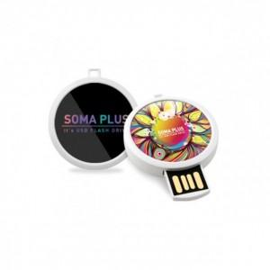

【상세/제작정보】

【인쇄/포장옵션】 | 풀칼라 / 포장지포장

【공급단가】 | 수량 | 100~ | 300~ | 500~ | 1,000~ | 2,000~
*VAT별도 | 8G | 6,250원 | 6,150원 | 6,000원 | 5,850원 | 5,750원
 | 16G | 6,870원 | 6,760원 | 6,600원 | 6,430원 | 6,320원
 | 32G | 8,120원 | 7,990원 | 7,800원 | 7,600원 | 7,470원
 | 64G | 11,250원 | 11,070원 | 10,800원 | 10,530원 | 10,350원

【상품 URL】 | https://www.synergygift.co.kr:443/src/goods_detail.php?gdno=15544

